关系图
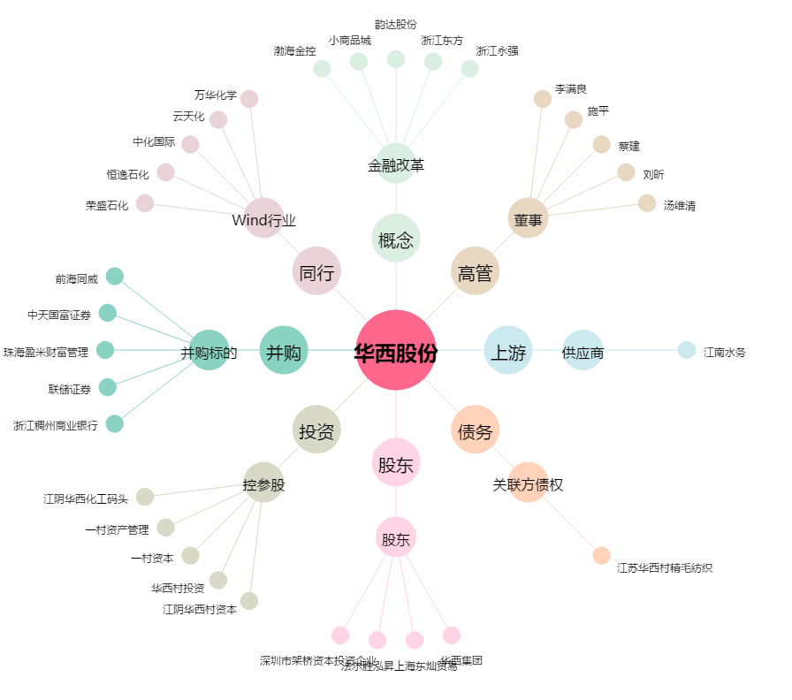
华西股份[000936.SZ] - 关系概览图

